記入例_アカウントパラメーター申込書
 | KDDI Message Cast
 | アカウントパラメーター変更申込書（APIプラン）RCS・＋メッセージ

 |  |  |  |  |  | 必須
 |  |  |  |  | お申し込み年月日 | ○ | 2025 | 年 | 1 | 月 | 1 | 日
 |  |  |  |  | サービス利用開始希望日 | ○ | 2025 | 年 | 3 | 月 | 1 | 日
 |  |  |  |  | ※アカウント発行は、RCSは概ね11営業日、＋メッセージは概ね18営業日かかります。サービス利用開始希望日は、利用されるサービスに応じて、提出日から11営業日もしくは18営業日以降の日付をご記入ください。
 | ※記入不備がある場合、差し戻しさせていただくことがありますのでご注意ください。
 | ※設定変更料が発生する項目につきましては、「変更にかかる日数目安」シートをご確認ください。
 | ※設定変更料：30,000円/回（税込 33,000円/回） 配信サービス追加の場合、費用は発生しません。
◇同意事例
・契約時申込書に個人情報の取り扱いの同意取得
・会員登録時に同意取得
・予約時に患者様より同意取得
・セミナー申込時に同意取得
・架電の際にお客様へSMS送信の旨を口頭で
お伝えし同意取得
・アポ確約時に口頭で同意取得
・社内職員配信の為、機器貸与時に説明、
および同意取得済み
・社内緊急連絡用なので個人情報取得に関しては
入社時同意取得
■企業・アカウント情報
 | 企業名 | ○ | KDDI
 | botid | ○ | kddibotid

 | 以下変更を希望される項目をご記入ください。
 | 配信サービス追加利用の場合は、必須項目すべて記入ください
■配信に関する情報 |  | 必須 |  |  | 記入項目
 | 配信目的 | ○ | RCS/+メッセージの利用用途についてご記入ください。 |  | 既存顧客へのお知らせ
 | 配信ユースケース | ○ | 送付予定のメッセージの内容をご記入ください。 |  | 車検のお知らせ
 | 想定月間配信数 | ○ | RCSと＋メッセージの想定月間配信数をご記入ください。 |  | 1,000通
 | 個人情報の同意取得方法 | ○ | メッセージ配信を行う際に配信先ユーザーへ同意取得された方法を右①②よりそれぞれご選択ください。 |  | 登録時
 |  |  |  |  | WEBサイト
 |  |  |  |  | ①②でその他を選択された場合、こちらにタイミングと方法を記載ください
 | フォールバックの有無 | ○ | RCSや＋メッセージを有効化していない方にSMSを送る機能です。なしの場合はSMSの送付はできません。 |  | フォールバックあり
◇オプトアウトの例
・オプトアウトページを設定
・お問合せ窓口にて電話受付
・問い合わせフォームで受付
 | 試験用公式アカウント利用 | ○ | 完成アカウントを確認したい場合にご利用いただけます。確認が不要、スケジュール優先の場合は「利用しない」を選択ください。 ※試験用公式アカウントは商用利用はNGとなり、検証時のみご利用ください。また、配信には公式アカウントと同額の配信料が発生します。 |  | +メッセージRCS共に利用する
 | RCSをご利用される場合
 | 配信停止方法 （オプトアウト） | ○ | エンドユーザーが配信停止(オプトアウト)を希望された場合の受付方法を記載ください ※申請時に必要な調査目的の項目となります。システム連携等されません。 |  | お問合せ窓口にて電話受付
 | +メッセージをご利用される場合（フォールバックを含む）
 | +メッセージの契約キャリア | ○ | 使用されるキャリア回線を記載ください。（au・docomo･SoftBankを展開） |  | au・docomo･SoftBank
 | APIをご利用される場合
 | 1時間あたりの最大配信数 | ○ | 想定される1時間あたりの最大配信数を記載ください |  | 1,000/時間
 | 接続元IPアドレス （半角数字、サブネット不可） | ○ | ・プライベートアドレスはご指定いただけません。 ・IPアドレスはレンジ指定は不可となります。 ・10個以上のIPアドレスをご利用したい場合は事前にご相談ください。 |  | 192.168.0.x
 | SMS配信結果通知の利用 | ○ | 利用するを選択された場合は、【別紙】SMS結果通知先設定申込書（APIプラン）へ必要事項の記入を別途お願いいたします。 |  | 利用しない
 | 商用公式アカウントの Webhook先のURL（callbackEndpoint） | ○ | 商用公式アカウントのWebhook先のURLを記載ください。 | RCS用 | https://~
 |  |  |  | +メッセージ用 | https://~
 | 疎通確認実施日の希望 上記商用WebhookURLへ弊社より疎通確認を行う希望日を記載ください。記載がない場合は、弊社指定の日程で確認をさせていただきます。 |  | 第1希望日 |  | 2025-05-01
 |  |  | 第2希望日 |  | 2025-05-02
 |  |  | 第3希望日 |  | 2025-05-03
 | 試験用公式アカウントをご利用される場合
 | 試験用公式アカウントのWebhook先のURL（callbackEndpoint） |  | 試験用公式アカウントのWebhook先のURLを記載ください。 | RCS用 | https://~
 |  |  |  | +メッセージ用 | https://~
 | 疎通確認実施日の希望 上記試験用WebhookURLへ弊社より疎通確認を行う希望日を記載ください。記載がない場合は、弊社指定の日程で確認をさせていただきます。 |  | 第1希望日 |  | 2025-05-01
 |  |  | 第2希望日 |  | 2025-05-02
 |  |  | 第3希望日 |  | 2025-05-03

■アカウント作成に必要な共通設定項目
※右記公式アカウントサンプル画面を確認のうえ記載ください。
① | アカウント名 | ○ | アカウントに表示される名称です。最大全角25文字 ※推奨は全角15字以内、超過すると見切れの可能性がございます |  | KDDIメッセージキャスト
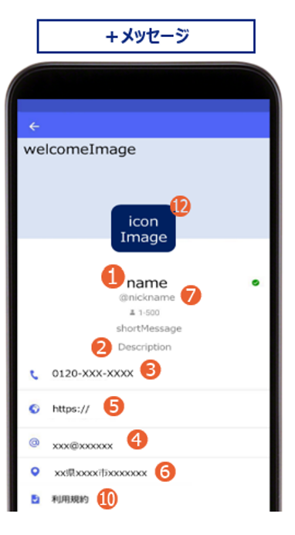
② | アカウントの説明文 | ○ | プロフィールページのアカウント下部に表示される文章です。最大全角100文字 |  | KDDIメッセージキャストの公式アカウントです。会員情報のお知らせついてご案内させていただきます。 |  |  |  |  |  |  | ■アカウントサンプル画面
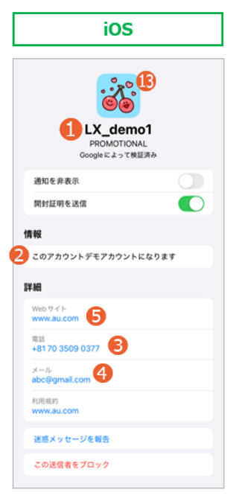
③ | 電話番号 | ※ | プロフィールページへ掲載する電話番号です。 |  | 0123-456-789
④ | メールアドレス | ※ | プロフィールページへ掲載するメールアドレスです。 |  | kddimessagecast123@kddi.com
⑤ | ウェブサイト |  | プロフィールページへ掲載するホームページURLです。 |  | https://www.kddi.com/
 |  | （※）電話、メールについては最低どちらか一つは必須となります。 ③④⑤の表記はデフォルト「電話」「メール」「ウェブサイト」ですが、RCSのみ指定可能です。もし指定があればお知らせください。

■＋メッセージのアカウント設定に必要な項目
※右記公式アカウントサンプル画面を確認のうえ記載ください。
⑥ | 住所（オプション） |  | プロフィールページへ掲載する住所です。 |  | 東京都港区高輪2丁目21番1号
⑦ | アカウント管理用の名称 | ○ | 半角英数字のみ、記号・スペース不可、最大40文字 ※単語の区切り部分の頭文字は大文字としてください（例：KddiMessage） ※変更不可となりますためご注意ください |  | KddiMessageCast
 | 返信設定（オプション） |  | ユーザーより返信を受け付けたい場合は、「設定する」をご選択ください |  | 設定しない
 | 応答不可時の自動メッセージ | ○ | エンドユーザーがメッセージ送信し、通知がKDDI Message Cast側にて処理されなかった場合(通信状況・障害やシステムメンテナンス等)自動でエンドユーザーへテキストメッセージを送付されます。メッセージの内容は事前に右にて設定頂いたメッセージが送付されます。 |  | 申し訳ございません。現在応答できません。
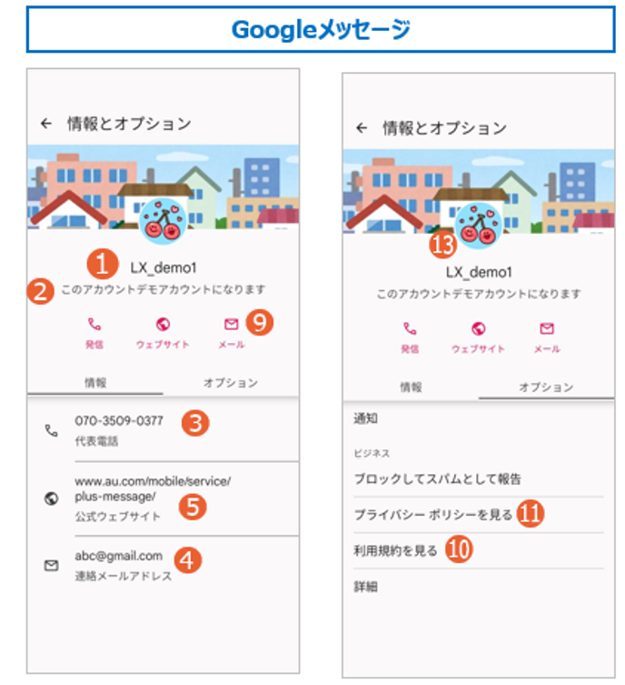
⓮
■RCSのアカウント設定に必要な項目
※上記公式アカウントサンプル画面を確認のうえ記載ください。
⑨ | アイコン色（Androidのみ） | ○ | サンプルより選択してください。 |  | #5D6EC6
⑩ | 利用規約 | ○ | 各サービスの利用規約をURLで指定 ※プライバシーポリシーと同時記載も可 |  | https://www.kddi.com/corporate/kddi/public/privacy/
⑪ | プライバシーポリシー | ○ | 各サービスのプライバシーポリシーをURLで指定 |  | https://www.kddi.com/corporate/kddi/public/privacy/

■別途送付いただきたいもの
※右記公式アカウントサンプル画面を確認のうえ、送付ください
※形式はすべてPNG, JPEG, JPGとなります
⑫ | 【+メッセージ用】企業アイコン画像 | ○ | サイズ：200×200(px) |  | 本申込書と併せて、 KDDI Message Castお客様窓口 <kmc-support@kddi.com>へ添付ください
⑬ | 【RCS用】企業アイコン画像 | ○ | サイズ：224×224(px)、50KB以下、透過不可
⑭ | 【RCS用】背景画像 | ○ | サイズ：1440x448(px)、200KB以下 ※背景画像設定はandroid端末のみに適用 ※デフォルト 白背景での設定も可

■備考欄

アカウントパラメーター申込書
 | KDDI Message Cast
 | アカウントパラメーター変更申込書（APIプラン）RCS・＋メッセージ

 |  |  |  |  |  | 必須
 |  |  |  |  | お申し込み年月日 | ○ | 0 | 年 | 0 | 月 | 0 | 日
 |  |  |  |  | サービス利用開始希望日 | ○ |  | 年 |  | 月 |  | 日
 |  |  |  |  | ※アカウント発行は、RCSは概ね11営業日、＋メッセージは概ね18営業日かかります。サービス利用開始希望日は、利用されるサービスに応じて、提出日から11営業日もしくは18営業日以降の日付をご記入ください。
 | ※記入不備がある場合、差し戻しさせていただくことがありますのでご注意ください。
 | ※設定変更料が発生する項目につきましては、「変更にかかる日数目安」シートをご確認ください。
 | ※設定変更料：30,000円/回（税込 33,000円/回） 配信サービス追加の場合、費用は発生しません。
◇同意事例
・契約時申込書に個人情報の取り扱いの同意取得
・会員登録時に同意取得
・予約時に患者様より同意取得
・セミナー申込時に同意取得
・架電の際にお客様へSMS送信の旨を口頭で
お伝えし同意取得
・アポ確約時に口頭で同意取得
・社内職員配信の為、機器貸与時に説明、
および同意取得済み
・社内緊急連絡用なので個人情報取得に関しては
入社時同意取得
■企業・アカウント情報
 | 企業名 | ○
 | botid | ○ | アカウント通知書に記載のBotidを記載してください。

 | 以下変更を希望される項目をご記入ください。
 | 配信サービス追加利用の場合は、必須項目すべて記入ください
■配信に関する情報 |  | 必須 |  |  | 記入項目
 | 配信目的 | ○ | RCS/+メッセージの利用用途についてご記入ください。 |  | 例: 既存顧客へのお知らせ
 | 配信ユースケース | ○ | 送付予定のメッセージの内容をご記入ください。 |  | 例: 車検のお知らせ
 | 想定月間配信数 | ○ | RCSと＋メッセージの想定月間配信数をご記入ください。 |  | 例: 1,000通
 | 個人情報の同意取得方法 | ○ | メッセージ配信を行う際に配信先ユーザーへ同意取得された方法を右①②よりそれぞれご選択ください。 |  | ①いつ
 |  |  |  |  | ②どんな方法で
 |  |  |  |  | ①②でその他を選択された場合、こちらにタイミングと方法を記載ください
 | フォールバックの有無 | ○ | RCSや＋メッセージを有効化していない方にSMSを送る機能です。なしの場合はSMSの送付はできません。 |  | フォールバックあり
◇オプトアウトの例
・オプトアウトページを設定
・お問合せ窓口にて電話受付
・問い合わせフォームで受付
 | 試験用公式アカウント利用 | ○ | 完成アカウントを確認したい場合にご利用いただけます。確認が不要、スケジュール優先の場合は「利用しない」を選択ください。 ※試験用公式アカウントは商用利用はNGとなり、検証時のみご利用ください。また、配信には公式アカウントと同額の配信料が発生します。 |  | +メッセージRCS共に利用する
 | RCSをご利用される場合
 | 配信停止方法 （オプトアウト） | ○ | エンドユーザーが配信停止(オプトアウト)を希望された場合の受付方法を記載ください ※申請時に必要な調査目的の項目となります。システム連携等されません。 |  | 例: お問合せ窓口にて電話受付
 | +メッセージをご利用される場合（フォールバックを含む）
 | +メッセージの契約キャリア | ○ | 使用されるキャリア回線を記載ください。（au・docomo･SoftBankを展開） |  | au・docomo･SoftBank
 | APIをご利用される場合
 | 1時間あたりの最大配信数 | ○ | 想定される1時間あたりの最大配信数を記載ください |  | 例：1,000/時間
 | 接続元IPアドレス （半角数字、サブネット不可） | ○ | ・プライベートアドレスはご指定いただけません。 ・IPアドレスはレンジ指定は不可となります。 ・10個以上のIPアドレスをご利用したい場合は事前にご相談ください。 |  | 例：192.168.0.x
 | SMS配信結果通知の利用 | ○ | 利用するを選択された場合は、【別紙】SMS結果通知先設定申込書（APIプラン）へ必要事項の記入を別途お願いいたします。 |  | 利用しない
 | 商用公式アカウントの Webhook先のURL（callbackEndpoint） | ○ | 商用公式アカウントのWebhook先のURLを記載ください。 | RCS用 | 例: https://~
 |  |  |  | +メッセージ用 | 例: https://~
 | 疎通確認実施日の希望 上記商用WebhookURLへ弊社より疎通確認を行う希望日を記載ください。記載がない場合は、弊社指定の日程で確認をさせていただきます。 |  | 第1希望日 |  | 202X/X/X
 |  |  | 第2希望日 |  | 202X/X/X
 |  |  | 第3希望日 |  | 202X/X/X
 | 試験用公式アカウントをご利用される場合
 | 試験用公式アカウントのWebhook先のURL（callbackEndpoint） |  | 試験用公式アカウントのWebhook先のURLを記載ください。 | RCS用 | 例: https://~
 |  |  |  | +メッセージ用 | 例: https://~
 | 疎通確認実施日の希望 上記試験用WebhookURLへ弊社より疎通確認を行う希望日を記載ください。記載がない場合は、弊社指定の日程で確認をさせていただきます。 |  | 第1希望日 |  | 202X/X/X
 |  |  | 第2希望日 |  | 202X/X/X
 |  |  | 第3希望日 |  | 202X/X/X

■アカウント作成に必要な共通設定項目
※右記公式アカウントサンプル画面を確認のうえ記載ください。
① | アカウント名 | ○ | アカウントに表示される名称です。最大全角25文字 ※推奨は全角15字以内、超過すると見切れの可能性がございます |  | 例: KDDIメッセージキャスト
② | アカウントの説明文 | ○ | プロフィールページのアカウント下部に表示される文章です。最大全角100文字 |  | 例: KDDIメッセージキャストの公式アカウントです。会員情報のお知らせついてご案内させていただきます。 |  |  |  |  |  |  | ■アカウントサンプル画面
③ | 電話番号 | ※ | プロフィールページへ掲載する電話番号です。
④ | メールアドレス | ※ | プロフィールページへ掲載するメールアドレスです。
⑤ | ウェブサイト |  | プロフィールページへ掲載するホームページURLです。
 |  | （※）電話、メールについては最低どちらか一つは必須となります。 ③④⑤の表記はデフォルト「電話」「メール」「ウェブサイト」ですが、RCSのみ指定可能です。もし指定があればお知らせください。

■＋メッセージのアカウント設定に必要な項目
※右記公式アカウントサンプル画面を確認のうえ記載ください。
⑥ | 住所（オプション） |  | プロフィールページへ掲載する住所です。
⑦ | アカウント管理用の名称 | ○ | 半角英数字のみ、記号・スペース不可、最大40文字 ※単語の区切り部分の頭文字は大文字としてください（例：KddiMessage） ※変更不可となりますためご注意ください |  | 例: KddiMessageCast
 | 返信設定（オプション） |  | ユーザーより返信を受け付けたい場合は、「設定する」をご選択ください |  | 設定しない
 | 応答不可時の自動メッセージ | ○ | エンドユーザーがメッセージ送信し、通知がKDDI Message Cast側にて処理されなかった場合(通信状況・障害やシステムメンテナンス等)自動でエンドユーザーへテキストメッセージを送付されます。メッセージの内容は事前に右にて設定頂いたメッセージが送付されます。 |  | 例: 申し訳ございません。現在応答できません。

⓮
■RCSのアカウント設定に必要な項目
※上記公式アカウントサンプル画面を確認のうえ記載ください。
⑨ | アイコン色（Androidのみ） | ○ | サンプルより選択してください。 |  | 例: #5D6EC6
⑩ | 利用規約 | ○ | 各サービスの利用規約をURLで指定 ※プライバシーポリシーと同時記載も可 |  | 例: https://~
⑪ | プライバシーポリシー | ○ | 各サービスのプライバシーポリシーをURLで指定 |  | 例: https://~

■別途送付いただきたいもの
※右記公式アカウントサンプル画面を確認のうえ、送付ください
※形式はすべてPNG, JPEG, JPGとなります
⑫ | 【+メッセージ用】企業アイコン画像 | ○ | サイズ：200×200(px) |  | 本申込書と併せて、 KDDI Message Castお客様窓口 <kmc-support@kddi.com>へ添付ください
⑬ | 【RCS用】企業アイコン画像 | ○ | サイズ：224×224(px)、50KB以下、透過不可
⑭ | 【RCS用】背景画像 | ○ | サイズ：1440x448(px)、200KB以下 ※背景画像設定はandroid端末のみに適用 ※デフォルト 白背景での設定も可

■備考欄

オプション情報シート
KDDI Message Cast
オプション情報シート

※アカウントパラメータ申込書で「共通番号」を「申込む」を選択いただいている場合はこちらのシートに必要番号分の情報を記載してください。 |  |  | ※キャリア共通番号（SC）サイト掲載について
※「必須」に〇があるものは必須項目です。必ずご記入ください。 |  |  | ご契約いただいた共通番号、企業名をキャリアサイトへ掲載させていただきます。
※不備等ありましたら差戻しさせていただくことがありますのでご注意ください。 |  |  | 掲載イメージは以下となります。
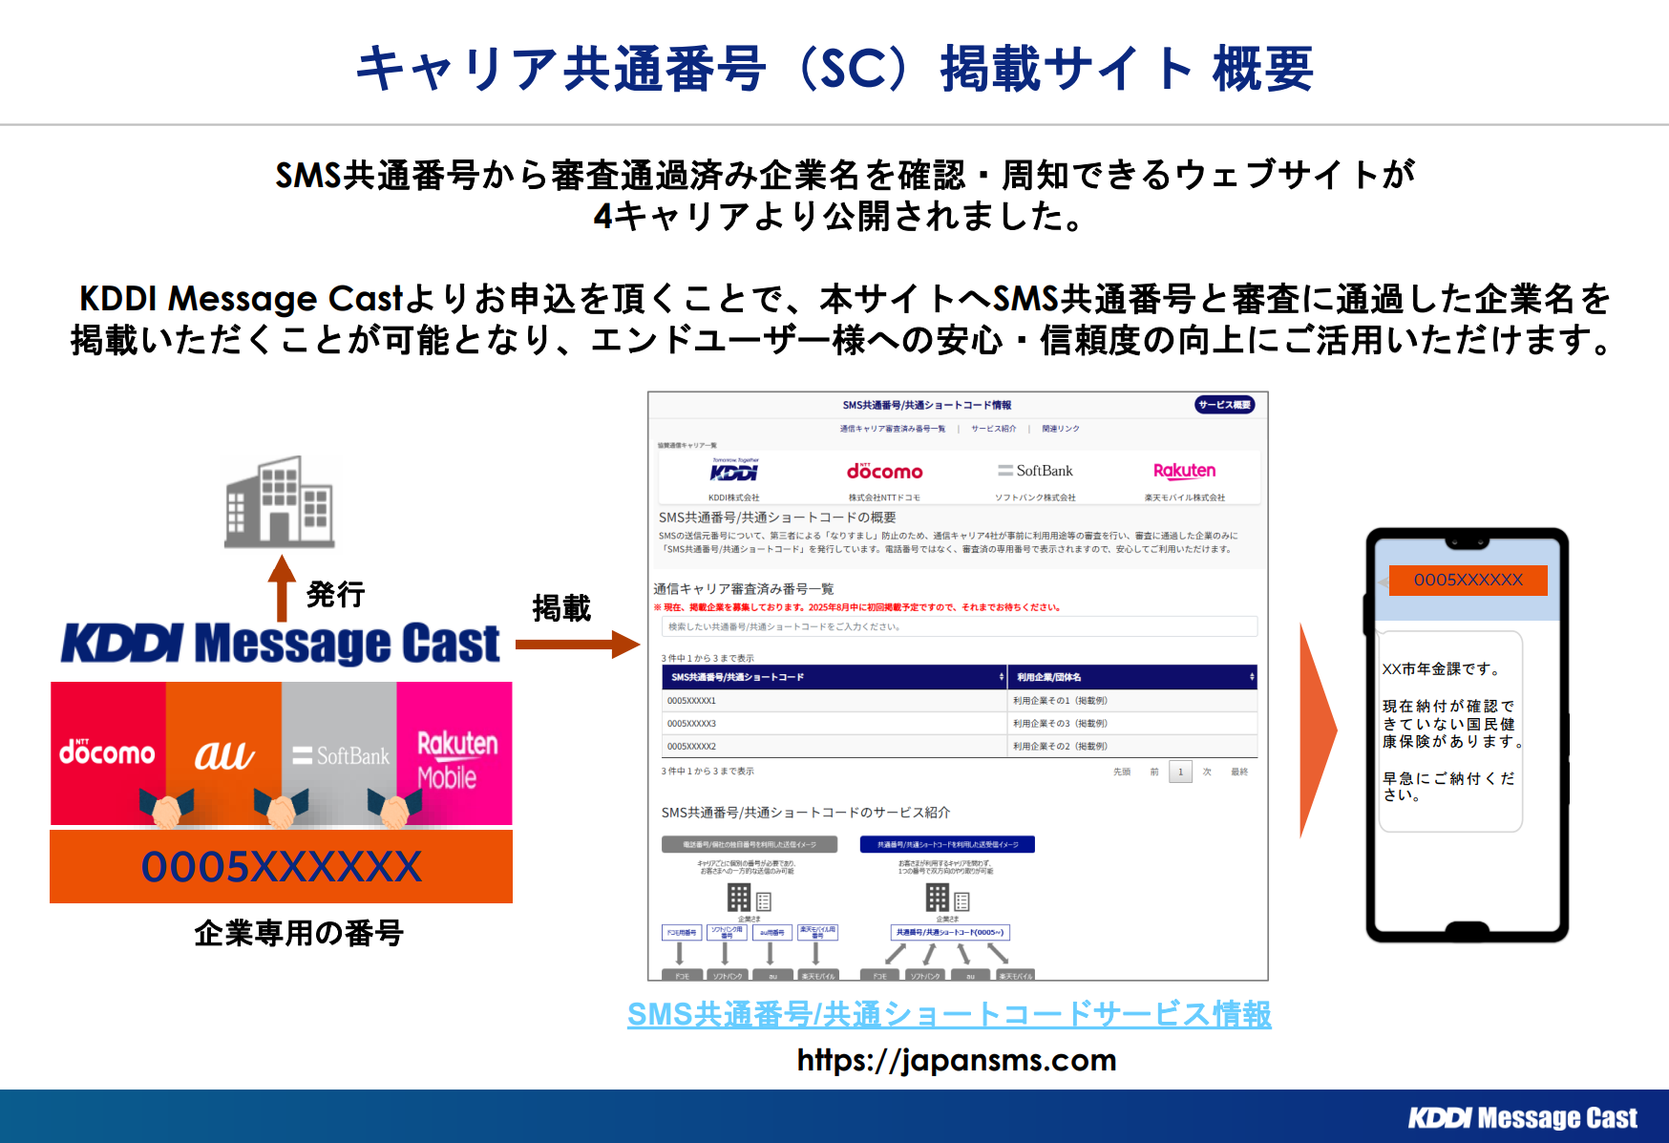
■共通番号
共通番号発行数 | ○ | 6番号以上を希望の場合は営業へ相談ください。
1番号目
1時間あたりの最大配信数 | ○ | 1時間あたりの最大配信数をご記入ください
企業様HP URL | ○ | ご契約企業様のHPのURLをご記入ください
企業様会社概要URL | ○ | ご利用企業様の会社概要ページURLをご記入ください
企業様該当サービスURL | ○ | 共通番号を利用するサービスのURLをご記入ください
*キャリア共通番号（SC）サイト掲載 | ○ | キャリア共通番号サイト掲載有無をご選択ください
2番号目
1時間あたりの最大配信数 | ○ | 1時間あたりの最大配信数をご記入ください
企業様HP URL | ○ | ご契約企業様のHPのURLをご記入ください
企業様会社概要URL | ○ | ご利用企業様の会社概要ページURLをご記入ください
企業様該当サービスURL | ○ | 共通番号を利用するサービスのURLをご記入ください
*キャリア共通番号（SC）サイト掲載 | ○ | キャリア共通番号サイト掲載有無をご選択ください
3番号目
1時間あたりの最大配信数 | ○ | 1時間あたりの最大配信数をご記入ください
企業様HP URL | ○ | ご契約企業様のHPのURLをご記入ください
企業様会社概要URL | ○ | ご利用企業様の会社概要ページURLをご記入ください
企業様該当サービスURL | ○ | 共通番号を利用するサービスのURLをご記入ください
SMS共通番号/共通ショートコードサービス情報
*キャリア共通番号（SC）サイト掲載 | ○ | キャリア共通番号サイト掲載有無をご選択ください
4番号目
1時間あたりの最大配信数 | ○ | 1時間あたりの最大配信数をご記入ください
企業様HP URL | ○ | ご契約企業様のHPのURLをご記入ください
企業様会社概要URL | ○ | ご利用企業様の会社概要ページURLをご記入ください
企業様該当サービスURL | ○ | 共通番号を利用するサービスのURLをご記入ください
*キャリア共通番号（SC）サイト掲載 | ○ | キャリア共通番号サイト掲載有無をご選択ください
5番号目
1時間あたりの最大配信数 | ○ | 1時間あたりの最大配信数をご記入ください
企業様HP URL | ○ | ご契約企業様のHPのURLをご記入ください
企業様会社概要URL | ○ | ご利用企業様の会社概要ページURLをご記入ください
企業様該当サービスURL | ○ | 共通番号を利用するサービスのURLをご記入ください
*キャリア共通番号（SC）サイト掲載 | ○ | キャリア共通番号サイト掲載有無をご選択ください
■備考欄

